Sheet1
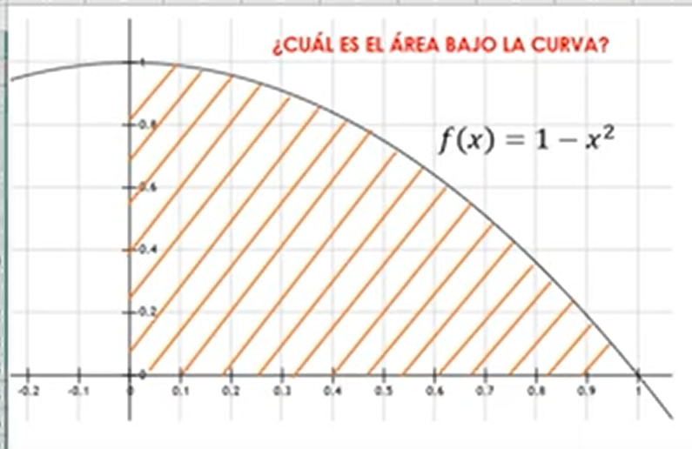
x | f(x) | rnd
0.70506469876 | 0.50288377057 | 0.0022165058878 | 1 | Dentro | 65
0.016236940503 | 0.99973636176 | 0.21402654601 | 1 | Total | 99
0.61525470796 | 0.62146164433 | 0.68951292949 | 0
0.11059556948 | 0.98776862001 | 0.49930593185 | 1 | A estimada | 0.65656565657
0.058621299213 | 0.99656354328 | 0.99144018387 | 1
0.20431517742 | 0.95825530828 | 0.40251468452 | 1
0.20324559678 | 0.95869122739 | 0.0100750802 | 1
0.77448524765 | 0.40017260117 | 0.64127353915 | 0
0.772999199 | 0.40247223835 | 0.021830226241 | 1
0.96879823229 | 0.061429985115 | 0.066784358015 | 0
0.37498366316 | 0.85938725236 | 0.5189071629 | 1
0.62331024783 | 0.61148433494 | 0.5265927422 | 1
0.31424377305 | 0.9012508511 | 0.78128303971 | 1
0.077898169515 | 0.99393187519 | 0.028212162186 | 1
0.1355576093 | 0.98162413456 | 0.82358768557 | 1
0.19312078082 | 0.96270436402 | 0.54410369434 | 1
0.87886300077 | 0.22759982588 | 0.90009006491 | 0
0.82249373652 | 0.32350405338 | 0.80227138744 | 0
0.96236208479 | 0.073859217761 | 0.88073132699 | 0
0.72464877048 | 0.47488415944 | 0.40934931421 | 1
0.94329353293 | 0.11019731074 | 0.81037376327 | 0
0.49523015553 | 0.75474709305 | 0.78012398219 | 0
0.89635459849 | 0.19654843376 | 0.2624746121 | 0
0.71339396638 | 0.49106904873 | 0.18546888125 | 1
0.13150104687 | 0.98270747467 | 0.66194509977 | 1
0.56405648691 | 0.68184027958 | 0.54891607645 | 1
0.95386996343 | 0.090132092859 | 0.17725408431 | 0
0.82734243389 | 0.31550449709 | 0.46894866737 | 0
0.053177648558 | 0.99717213769 | 0.87315105161 | 1
0.07279206704 | 0.99470131498 | 0.46899946245 | 1
0.73734623971 | 0.45632052278 | 0.04783617866 | 1
0.080689617744 | 0.99348918559 | 0.13056985696 | 1
0.98401912436 | 0.031706362899 | 0.34293246294 | 0
0.47552551422 | 0.77387548532 | 0.51728070281 | 1
0.25533449646 | 0.93480429492 | 0.15300107853 | 1
0.62164340473 | 0.61355947735 | 0.30184608305 | 1
0.053874593979 | 0.99709752812 | 0.62534406494 | 1
0.65724810662 | 0.56802492634 | 0.46192309423 | 1
0.0073264169832 | 0.99994632361 | 0.7369729276 | 1
0.88722132508 | 0.21283832032 | 0.86116468597 | 0
0.052596384317 | 0.99723362036 | 0.62735178169 | 1
0.62042145886 | 0.61507721339 | 0.80552019273 | 0
0.35971493644 | 0.8706051645 | 0.56416852822 | 1
0.19538000243 | 0.96182665465 | 0.50936486781 | 1
0.53308979781 | 0.71581526747 | 0.48788687884 | 1
0.61365515475 | 0.62342735105 | 0.30202738685 | 1
0.22830837633 | 0.9478752853 | 0.73536521949 | 1
0.57281282981 | 0.671885462 | 0.67444839079 | 0
0.094381407772 | 0.99109214987 | 0.57773964398 | 1
0.73347271675 | 0.46201777378 | 0.85721682994 | 0
0.68886203202 | 0.52546910085 | 0.37750487826 | 1
0.061645309289 | 0.99619985584 | 0.34355859863 | 1
0.4210580079 | 0.82271015398 | 0.48240659957 | 1
0.53505641954 | 0.7137146279 | 0.5121875078 | 1
0.44562570881 | 0.80141772765 | 0.86188382672 | 0
0.46733120775 | 0.78160154226 | 0.3825383342 | 1
0.8097784693 | 0.34425883065 | 0.052147045354 | 1
0.76614784178 | 0.41301748454 | 0.22386761559 | 1
0.55684673413 | 0.68992171469 | 0.46733846314 | 1
0.92522363249 | 0.14396122989 | 0.18765049685 | 0
0.32839712029 | 0.89215533139 | 0.9058992431 | 0
0.67624341666 | 0.54269484143 | 0.56996603817 | 0
0.28364984626 | 0.91954276472 | 0.37133934244 | 1
0.38237845884 | 0.85378671421 | 0.99156827504 | 0
0.99667944885 | 0.0066300762348 | 0.64870774383 | 0
0.54422144203 | 0.70382302204 | 0.02379377046 | 1
0.24593767636 | 0.93951465935 | 0.88888044245 | 1
0.96266882738 | 0.073268728785 | 0.79200811946 | 0
0.24455837316 | 0.94019120212 | 0.64770826006 | 1
0.055947356164 | 0.99686989334 | 0.80644839613 | 1
0.09504258087 | 0.99096690782 | 0.86956001995 | 1
0.17300096663 | 0.97007066554 | 0.80488130409 | 1
0.079051290261 | 0.99375089351 | 0.095953687897 | 1
0.10933213225 | 0.98804648486 | 0.7550461439 | 1
0.14476405976 | 0.979043367 | 0.033589798406 | 1
0.97709415701 | 0.04528700833 | 0.85969384935 | 0
0.92145955398 | 0.15091229038 | 0.24929369755 | 0
0.20777297154 | 0.9568303923 | 0.74777453084 | 1
0.25305661722 | 0.93596234848 | 0.48017294683 | 1
0.11208659586 | 0.98743659503 | 0.81816963057 | 1
0.15326645971 | 0.97650939233 | 0.5045824164 | 1
0.20110532379 | 0.95955664874 | 0.90847324426 | 1
0.59844966413 | 0.64185799951 | 0.7670959699 | 0
0.65652002118 | 0.5689814618 | 0.018375085288 | 1
0.61581290892 | 0.62077446121 | 0.97256161711 | 0
0.22747659515 | 0.94825439866 | 0.26446330785 | 1
0.99585674467 | 0.0082693440916 | 0.23957343933 | 0
0.65199561128 | 0.57490172287 | 0.59012882143 | 0
0.099134550518 | 0.99017234089 | 0.76410048613 | 1
0.26666854965 | 0.92888788463 | 0.97098914295 | 0
0.83772700374 | 0.29821346721 | 0.81830823029 | 0
0.44430635741 | 0.80259186077 | 0.19171217498 | 1
0.92650544557 | 0.14158765933 | 0.56706931673 | 0
0.92902606631 | 0.13691056812 | 0.12209352716 | 1
0.73383530328 | 0.46148574766 | 0.55881934842 | 0
0.43841816987 | 0.80778950833 | 0.77684677839 | 1
0.50493151306 | 0.74504416712 | 0.64137532542 | 1
0.39485785592 | 0.84408727362 | 0.80592707703 | 1
0.45382808169 | 0.79404007227 | 0.94193863425 | 0

